Glossaire
1- Liste des variables de notre table de données issues du CRM

 | Variables de la table CRM_Complet_2022 | Types de données | Description | Typologie de la donnée au sens du RGPD | Devenir des variables | Types de données
 | metier | Texte | Profession de l'assuré(e) dans la vie courante | DCP Courante | A supprimer | Texte
 | employeur | Texte | Entreprise dans laquelle l'assuré(e) travaillée | DCP Courante | A traiter | Numérique
 | num_ss | Alphanumérique | Numéro de sécurité sociale de l'assuré(e) | DCP Très sensible | A supprimer | Binaire/Booléan
 | groupe_sanguin | Texte | Groupe sanguin de l'assuré(e) | DCP sensible | Facultative | Alphanumérique
 | id_site_web | Texte | Pseudonyme électronique de l'assuré(e) | DCP courante | A supprimer
 | nom | Texte | Nom et prénom de l'assuré(e) | DCP sensible | A supprimer
 | sexe | Texte | Sexe de l'assuré(e) | DNCP | A garder | Typologie de donnée
 | email | Texte | Adresse électronique de l'assuré(e) | DCP sensible | A supprimer | DCP Courante
 | date_naissance | Alphanumérique | Date de naissance de l'assuré(e) | DNCP | A traiter | DCP Très sensible
 | id_client | Alphanumérique | Identifiant secret lié au code du contrat de l'assuré(e) | DNCP | A revoir/Facultative | DCP sensible
 | enfant_conduite_accompagne | Numérique | Nombre d'enfants de l'assuré(e) en conduite accompagnée | DNCP | A traiter | DNCP
 | nombre_enfants | Numérique | Nombre d'enfants de l'assuré(e) | DNCP | A traiter
 | revenus | Numérique | Revenus de l'assuré(e) | DNCP | A traiter
 | valeur_residence_prin | Numérique | Valeur de résidence principale de l'assuré(e) | DNCP | A traiter
 | formation | Texte | Niveau d'instruction de l'assuré€ | DNCP | A garder/Traiter
 | usage_vehicule | Texte | Usage véhicule du l'assuré(e) | DNCP | A garder
 | type_vehicule | Texte | Modèle de véhicule de l'assuré(e) | DNCP | A garder
 | est_rouge | Binaire/Booléan | Est_Rouge de l'assuré(e) | DNCP | Facultative
 | points_perdus | Numérique | Nombre de points perdus de l'assuré(e) lors des infractions commissent | DNCP | A traiter
 | age_vehicule | Numérique | Durée de vie du véhicule de l'assuré(e) | DNCP | A traiter
 | type_conduite | Binaire/Booléan | Zone de conduite de l'assuré(e) | DNCP | A traiter/Corriger
 | date_demande | Alphanumérique | Date de réalisation de la demande par de l'assuré(e) | DNCP | D revoir/Facultative
 | etat_dossier | Texte | Etat de la Dossier de l'assuré(e) | DNCP | A garder
 | formule | Texte | Formule de la prestation de l'assuré(e) | DNCP | A garder
 | tarif_devis | Numérique | Devis du tarif de l'assurance proposé à l'assuré(e) | DNCP | A traiter
 | adresse | Alphanumérique | Adresse de l'assuré(e) | DCP Très sensible | A traiter
 | lat | Numérique | Latitude de l'assuré(e) | DCP Très sensible | A supprimer
 | lon | Numérique | Longitude de l'assuré(e) | DCP Très sensible | A supprimer

2- Liste des responsables du traitements de la données

Informations obtenues dans le memento
Le responsable de traitement est une personne physique ou morale, autorité publique, service ou autre organisme, juridiquement responsable, qui détermine la finalité et les moyens du traitement : cette qualification implique des responsabilités et des sanctions en cas de non-respect de ses engagements.
'- La finalité est l’objectif principal pour lequel le traitement est réalisé (Déterminiée, Explicite et légitime) ;
- les moyens de traitement : équipement, matériel informatique, logiciels, services associés, le budgét, le personnel… ;
-Un co-responsable du traitement peut intervenir lorsque les finalités et les moyens du traitement sont propres à deux entités ou plus ;
Délégué à la protection des données personnelles peut être interne ou externe ou encore issu d'une mutualisation des différentes parties (Data Protection Officier : DPO) ;
Mission principale : piloter la gouvernance des données personnelles et protéger les droits fondamentaux des personnes concernées ;
Personne issue du métier de sécurité informatique du droit, de la gestion de risque ou ayant reçu une formation complémentaire.
Sous les ordres de la direction générale, doit être indépendant des personnes qui définissent les traitements ; avoir des notions juridiques (RGPG et loi CNIL); connaissance dans la gestion de BDD, maitriser des applications et des infrastructures IT; intégrer aux différents processus de données en lien à tous les services de l'entreprise ;
Le responsable de traitement met en oeuvre des mesures techniques et organisationnelles appropriées afin d’être en mesure de démontrer et garantir que le traitement est effectué conformément au RGPD. Ces mesures sont réexaminées et actualisées si le DPO et le responsable de traitement le jugent nécessaire.
Avant le RGPD, au plan national, il n'y avait que les notions de conformaité (déclarations, autorisations, engagements de conformité) tandis que avec le RGPD , nous avons une logique de conformaité dont les acteurs sont responsables;
Modèle de base de la déclaration qui a évolué vers une obligation de pouvoir conformité (Voir 2ème capture);
Tout établissment doit tenir un registre qui permet de cartogrophier et de formaliser l'ensemble des traitements de DCP. Rôle du responsable du traitement ou du DPO de créer ce doc et de le tenir à jour. Contenu du registre (Voir 3ème Capture);
Analyse d'Impact sur la vie de Privée (AIPD) : un outil important pour la responsabilisation des organismes : elle les aide non seulement à construire des traitements de données respectueux de la vie privée, mais aussi à démontrer leur conformité au RGPD. Il devient nécessaire lorsque le risque 2 des 9 critères définies par la G29. Un logiciel de CNIL aide les acteurs du traitement à se poser les bonnes questions et à formaliser leurs études d'impact.
Cette analyse est faite quand les traitements de DCP sont susceptibles d'engendrer un risque élevé pour les droits et les libertés des personnes phisiques (Cas concrèt ci-dessous) ;
• Evaluation systématique et approfondie d’aspects personnels sur la base
de laquelle sont prises des décisions à l’égard des personnes physiques,
• Traitement à grande échelle de catégories particulières de données, dont
les données de santé,
• Traitement de données relatives à des populations vulnérables.
Les AIPD devront être suivies par le DPO en collaboration avec les services concernés ainsi que la DSI. La consultation de la CNIL n’est pas systématique pour les AIPD ;
Dans le cas où nous avons la présence du sous traitant, il faut faire attention au contrat qui l'engage;
Le RGPD a apporté de nouveaux compléments à la loi de l'informatique et libertés (LIL) à savoir de nouveaux droits en mettant l'accent sur la transparence de l'utilisation faite de leurs données (Ci-joint : capture 4) ;
le contrôle et la sécurité des données souligne les droit de l'infomation et celui d'accès aux données ;
Les bonnes partiques pour sécuriser les données en notre possession :
• Mise à jour des antivirus et logiciels ;
• Changement régulier et utilisation de mots de passe complexes
• Chiffrement des données dans certaines situations
Les bonnes questionas à se poser pour évaluer le niveau de sécurité d'un établissement sont les suivantes :
• Accès aux locaux sont-ils sécurisés ;
• Profils distints sont-ils créés selon les besoins des utilisateurs pour accéder aux données ?
• Une procédure de sauvegarde et de récupération de données régulièrement testée en cas d’incident a-t-elle été mise en place ?
• les règles de sécurité fixées par la politique générale de sécurité des systèmes d’information de santé (PGSSI-S) sont-elles respectées ?
Tout incident liée à la sécurité des données personnelles doivent être notifier à la CNIL
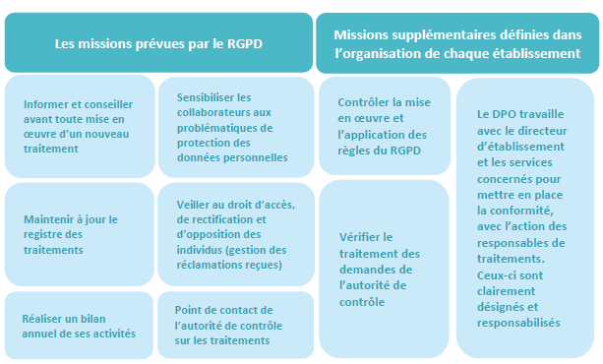

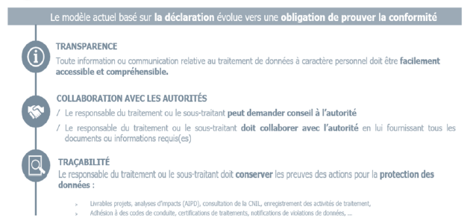

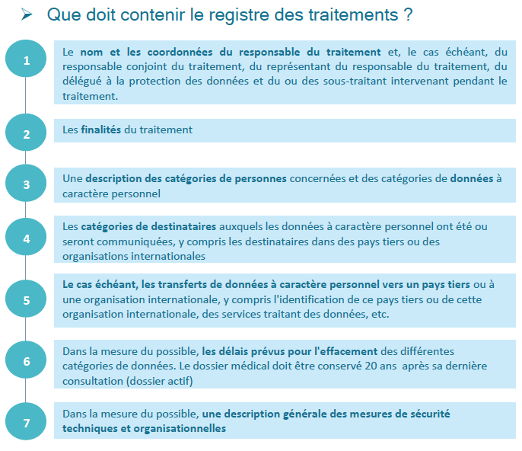

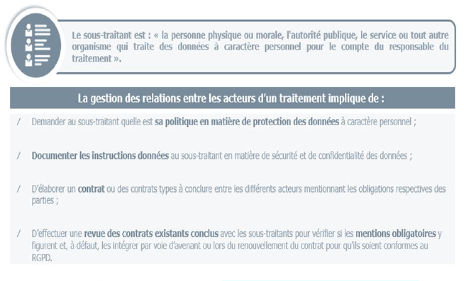

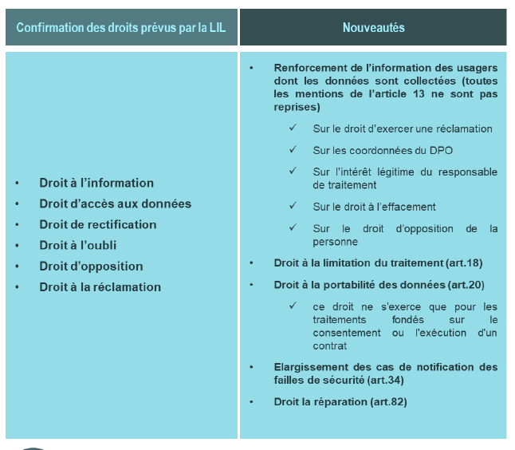

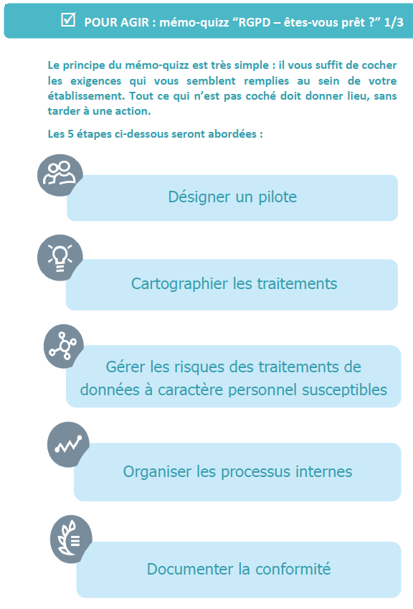

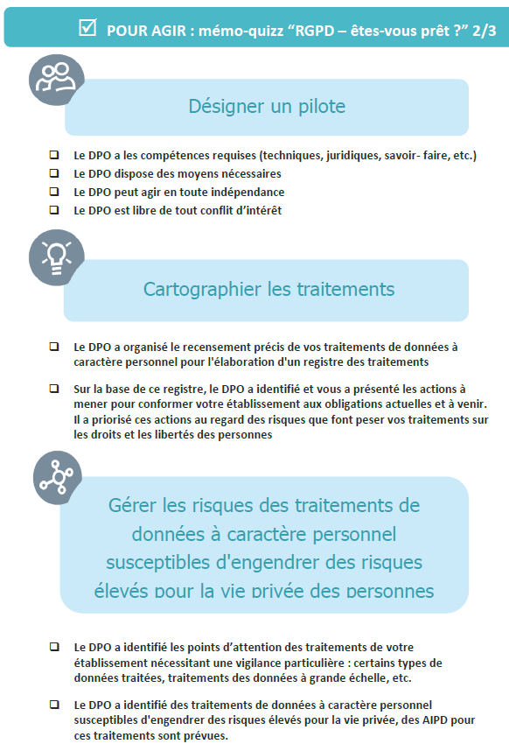

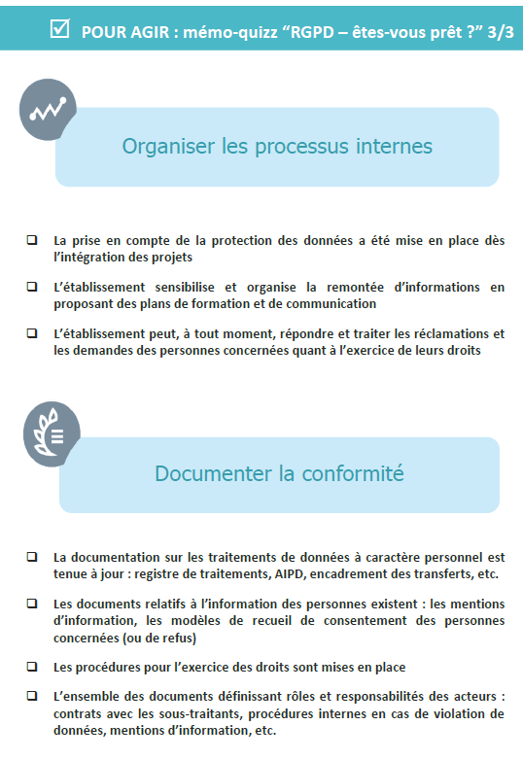

3- Recodage ou traitement de la données réalisées

 | Variable traitée | Modalités | Nouvelles modalités/Variables | Méthode de traitement de la donnée
 | Revenus | -"Vide/null" -De 0 à 306277 | Tranche de revenus : - "Vide/null" ou o à 1999 = [0; 20K€[ -De 20000 à 39999 = [20K€; 40K€[ -De 40000 à 59999 = [40K€; 60K€[ -De 60000 à 79999 = [60K€; 80K€[ -De 80000 à 99999 = [80K€; 100K€[ -De 100000 à 119999 = [100K€; 120K€[ -De 120000 à plus = [120K€; et plus[ | - Utilisation de la fonction "Colonne conditionnelle" pour regrouper les tranches de revenus par amplitude de 20 000 ;
 | Nombre_enfants | -De 0 à 4 | Presence enfant - 0 => Non - 1 à 4 => Oui | - Utilisation de la fonction "Colonne conditionnelle" pour catégoriser la variable nombre_enfants en deux modalités "Oui" ou "Non"
 | Enfant_conduite_accompagne | -De 0 à 4 | Enfant_conduite_accompagne_new - 0 => Non - 1 à 4 => Oui | - Utilisation de la fonction "Colonne conditionnelle" pour catégoriser la variable Enfant_conduite_accompagne en deux modalités "Oui" ou "Non"
 | Formation | - <High School - z_High School - Bachelors - Masters - PhD | Niveau Instruction '- <High School = Avant le Lycée - z_High School = Lycée ou après - Bachelors = Licence/Bac+3 - Masters = Master/Bac+5 - PhD = Doctorat/ Bac+8 | - Utilisation de la fonction "Colonne conditionnelle" pour renommer les différentes modalités de la variable "formation" puis supprimer celle-ci
 | Points_perdus | - De 0 à 11 | Point_perdus_New - 0 = Non - 1 à plus = Oui | - Utilisation de la fonction "Colonne conditionnelle" pour catégoriser la variable Points_perdus en deux modalités "Oui" ou "Non"
 | Index | Aucun | Index_personnaliser (prenant en compte l'année du contrat) "C22-" + numero de contrat C22- : Liste des contrats de l'année 2022 | - Utilisation de la fonction colonne index ; - Commence par 3 et à un pas de 4 pour avoir une ligne unitaire dans la table de données - Fusionner l'index nouvellement crée avec le préfixe "C22-" qui stipule l'année du contrat ;
 | Age_vehicule | - De 0.0 à 25.0 | Tranche_Age_vehicule - De 0 à 4 ans - De 5 à 9 ans - De 10 à 14 ans - De 15 à 19 ans - De 20 à plus | - Correction ou passage de l'écriture anglophone des nombres à celle du francophone (Remplacer "." par ",") - Préciser qu'il s'agit de nombre entier en précisant le format de la colonne car l'âge n'a pas de virgule ; - Utilisation de la fonction colonne conditionnelle pour créer les tranche d'âge avec une amplitude ou un par quinquenal ou soit 5 ;
 | Type_conduite | - Highly Urban/ Urban - z_Highly Rural/ Rural | Type_conduite_new - Highly Urban/ Urban = Urban - z_Highly Rural/ Rural = Rural | - Correction de l'écriture des modalités en utilisant "Colonne à partir d'exemple", nous recupérons les caractères après "/"
 | Employeur | Noms propres | Typologie de l'employeur (Type de société) - Toutes les sociétés sans(SA, S.A; SAS, S.A.S; SARL et S.A.R.L) dans leur nom = Sans précision - Toutes les sociétés contenant (SA et S.A) = Type S.A - Toutes les sociétés contenant (SAS et S.A.S) = Type S.A.S - Toutes les sociétés contenant (SARL et S.A.R.L) = Type S.A.R.L | - Utilisation de la fonction conditionnelle avec les opérateurs tels que : "Contient" et "Se termine par" pour regrouper les nouvelles modalités
 | Date_naissance | - De Juin 1931 à Juin 2022 | Tranche_Age - De 0 à 19 ans = Moins de 20 ans - De 20 à 39 ans - De 40 à 59 ans - De 60 à 79 ans - De 80 ans à plus | - Récupérer l'année de naissance avec l'option transformer sur la colonne date_naissance ; - Utiliser la fonction "Colonne personaliser" pour calculer l'âge de la personne par rapport à l'année 2022 (2022-[#Année_naissance]) ; - Utilisation de la fonction "Colonne conditionnelle" pour regroupe les individus par tranche d'âge quinquenal
 | Valeur_resid_princ | - null - De 0 à 682634 | Tranche_valeur_resid_principale - null = Sans précision - 0 = Locataire - De 1 à 49 999 =[ 1 ; 50K€[ - De 50000 à 99999 = [50K€ ; 100K€[ - De 100000 à 149999 = [100K€ ; 150K€[ - De 150000 à 199999 = [150K€ ; 200K€[ - De 200000 à 249999 = [200K€ ; 250K€[ - De 250000 à 299999 = [250K€ ; 300K€[ - De 300000 à 349999 = [300K€ ; 350K€[ - De 350000 0 plus = [350K€ ; et plus[ | - Utilisation de la fonction "Colonne conditionnelle" pour regrouper les différentes modalités de bases dans des ensembles sans possibilités de retrouver un individu ;
 | Tarifs_Devis | - De 250 à 991 | Intervalle_Tarifs_Devis - De 250 à 274,99 = [250€ ; 275€[ - De 275 à 299,99 = [275€ ; 300€[ - De 300 à 324,99 = [300€ ; 325€[ - De 325 à 349,99 = [325€ ; 350€[ - De 350 à plus = [350€ ; et plus[ | - Utilisation de la fonction conditionnelle pour créer les intervalles de tarifs de Devis, Pour chaque intervalle j'ai utilise une amplitude ou un pas de 25 euros
 | Adresse | - null/vide - lieux de residence | Code_Dept (Departement de résidence) - Numéro des départements allant de 01 à 95 (France métropolitaine) | - Fragmenter l'adresse de l'individu en fonction "Fractionner la colonne" en utilisant les options "Selon les caractères non-chiffre à chiffre" et "Selon les caractères chiffres à non-chiffre" ; - Supprimer les colonnes ayant le nom des rues ou des informations en lettre pour ne garder que celles avec des chiffres ; - Transformer le format des colonnes restées en entiers ; - Vérifier les informations restantes en ramplaçants les carctères ou les informations superflues par des des vides ; - Complier les colonnes restantes en fussionnant celles-ci avec l'option fusionner les colonnes ; - Fragmenter à nouveau la colonne fusionnée pour ne ressortir que le code postal de tout le monde - Corriger les lignes sans code_postal par 75000 celui de Paris ; - Préparer les codes postaux pour avoir ces derniers avec 5 caractères avec une fonction Text.PatStart pour complèter les codes postaux de moins de 5 caractères ; - Récupérer les deux premiers caractères du code postal en utilisant la fonction "Colonne comme exemple"

